Zadania
ub(T), C | 0.57735026919 | s. F. n=3 | 1.321
ub(t), s | 0.057735026919 | 1. | 2. |  | 3.
LP | T, C | tśr, s | odchyl | ua(tśr), s | u(tśr), s
1 | 23,00(57) | 124,40(52) | 0.55677643628 | 0.52007822008 | 0.52327305332
2 | 35,00(57) | 64,2(18) | 1.9655363984 | 1.8359840772 | 1.8368916313
3 | 40,00(57) | 50,2(12) | 1.3012814197 | 1.2155114342 | 1.2168818266
4 | 45,00(57) | 40,53(97) | 1.0408329997 | 0.97222967537 | 0.97394243926
5 | 50,00(57) | 33,57(62) | 0.66583281185 | 0.62194647814 | 0.62462048878
4. K | 1.2018E-06 | ρk | 8150 |  |  |  |  |  | 8. i 9. | Regresja |  |  | x | y
LP | T, C | ρ, kg/m^3 | tśr, s | u(tśr), s | η, Pa*s | u(η), Pa*s | 1/T, 1/C | ln(η), ln(Pa*s) |  | a | b |  | 0.0031041440323 | -1.2119689472
1 | 23,00(57) | 878.8 | 124.4 | 0.52327305332 | 1.0870729031 | 0.0045726363118 | 0.0033766672294 | 0.083488674063 |  | 4668.1422497 | -15.702554854 |  | 0.0031141440323 | -1.1652875247
2 | 35,00(57) | 875.3 | 64.166666667 | 1.8368916313 | 0.56099212785 | 0.016059455764 | 0.003245 | -0.57804840591 | u(a) | 145.2110198 | 0.46642473686 | u(b) | 0.0031241440323 | -1.1186061022
3 | 40,00(57) | 868.3 | 50.233333333 | 1.2168818266 | 0.43959928731 | 0.01064911182 | 0.003193 | -0.82189167767 | R^2 | 0.99710550133 | 0.031510409225 |  | 0.0031341440323 | -1.0719246798
4 | 45,00(57) | 862 | 40.533333333 | 0.97394243926 | 0.35502005248 | 0.0085304875633 | 0.003143 | -1.0355810052 |  |  |  |  | 0.0031441440323 | -1.0252432573
5 | 50,00(57) | 857 | 33.566666667 | 0.62462048878 | 0.29420268306 | 0.0054746283126 | 0.003095 | -1.223486351 |  |  |  |  | 0.0031541440323 | -0.97856183476
 |  |  |  |  |  |  |  |  |  |  |  |  | 0.0031641440323 | -0.93188041226
 |  |  |  |  |  |  |  |  |  |  |  |  | 0.0031741440323 | -0.88519898976
 |  |  |  |  |  |  |  |  |  |  |  |  | 0.0031841440323 | -0.83851756727
 |  |  |  |  |  |  |  |  |  |  |  |  | 0.0031941440323 | -0.79183614477
 |  |  |  |  |  |  |  |  |  |  |  |  | 0.0032041440323 | -0.74515472227
 |  |  |  |  |  |  |  |  |  |  |  |  | 0.0032141440323 | -0.69847329978
 |  |  |  |  |  |  |  |  |  |  |  |  | 0.0032241440323 | -0.65179187728
 |  |  |  |  |  |  |  |  |  |  |  |  | 0.0032341440323 | -0.60511045478
 |  |  |  |  |  |  |  |  |  |  |  |  | 0.0032441440323 | -0.55842903228
 |  |  |  |  |  |  |  |  |  |  |  |  | 0.0032541440323 | -0.51174760979
 |  |  |  |  |  |  |  |  |  |  |  |  | 0.0032641440323 | -0.46506618729
 |  |  |  |  |  |  |  |  |  |  |  |  | 0.0032741440323 | -0.41838476479
Zależności współczynnika lepkości oleju parafinowego od temperatury
wykres zależności logarytmu naturalnego współczynnika lepkości od odwrotności tempe-ratury wyrażonej w kelwinach
 |  |  |  |  |  |  |  |  |  |  |  |  | 0.0032841440323 | -0.3717033423
 |  |  |  |  |  |  |  |  |  |  |  |  | 0.0032941440323 | -0.3250219198
 |  |  |  |  |  |  |  |  |  |  |  |  | 0.0033041440323 | -0.2783404973
 |  |  |  |  |  |  |  |  |  |  |  |  | 0.0033141440323 | -0.2316590748
 |  |  |  |  |  |  |  |  |  |  |  |  | 0.0033241440323 | -0.18497765231
 |  |  |  |  |  |  |  |  |  |  |  |  | 0.0033341440323 | -0.13829622981
 |  |  |  |  |  |  |  |  |  |  |  |  | 0.0033441440323 | -0.091614807313
 |  |  |  |  |  |  |  |  |  |  |  |  | 0.0033541440323 | -0.044933384815
 |  |  |  |  |  |  |  |  |  |  |  |  | 0.0033641440323 | 0.0017480376817
 |  |  |  |  |  |  |  |  |  |  |  |  | 0.0033741440323 | 0.048429460179
 |  |  |  |  |  |  |  |  |  |  |  |  | 0.0033841440323 | 0.095110882676
 |  |  |  |  |  |  |  |  |  |  |  |  | 0.0033941440323 | 0.14179230517
 |  |  |  |  |  |  |  |  |  |  |  |  | 0.0034041440323 | 0.18847372767
 |  |  |  |  |  |  |  |  |  |  |  |  | 0.0034141440323 | 0.23515515017
 |  |  |  |  |  |  |  |  |  |  |  |  | 0.0034241440323 | 0.28183657266
 |  |  |  |  |  |  |  |  |  |  |  |  | 0.0034341440323 | 0.32851799516

wykres zależności logarytmu naturalnego współczynnika lepkości od odwrotności tempe-ratury wyrażonej w kelwinach

wykres zależności logarytmu naturalnego współczynnika lepkości od odwrotności tempe-ratury wyrażonej w kelwinach

Pomiary
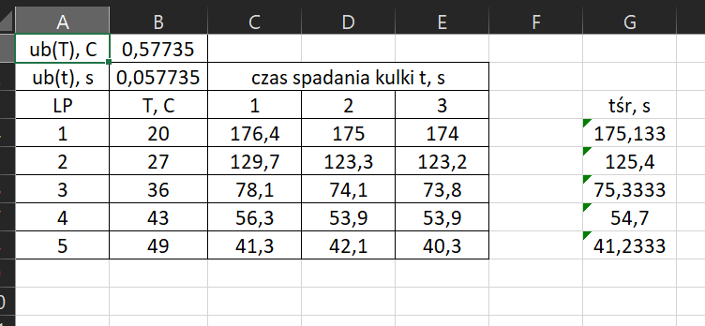
ub(T), C | 0.57735026919
ub(t), s | 0.057735026919 | czas spadania kulki t, s
LP | T, C | 1 | 2 | 3 | tśr, s
1 | 23 | 124.5 | 123.8 | 124.9 | 124.4
2 | 35 | 66.4 | 63.4 | 62.7 | 64.166666667
3 | 40 | 51.5 | 48.9 | 50.3 | 50.233333333
4 | 45 | 41.7 | 40.2 | 39.7 | 40.533333333
5 | 50 | 34.3 | 33.4 | 33 | 33.566666667

